TP-玻璃后壳
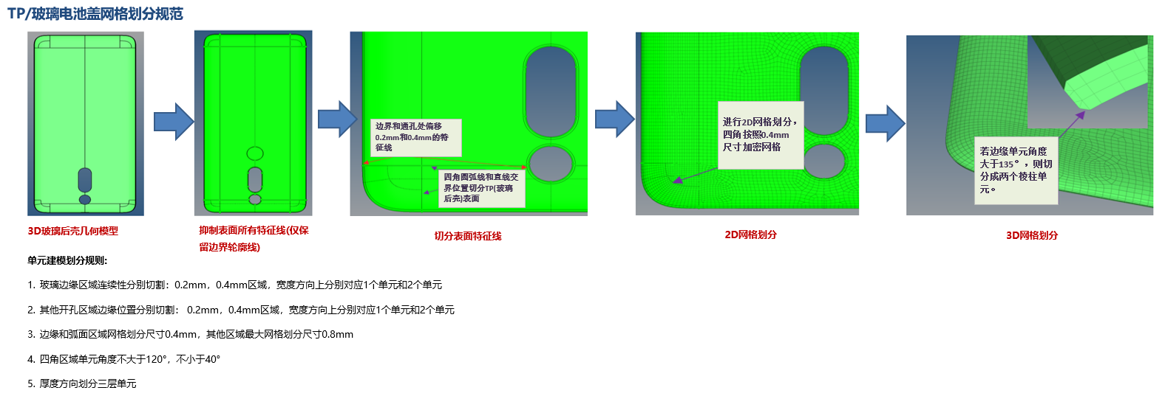
序号 | 部件名称 | 截图
1 | 802-tp-1 | 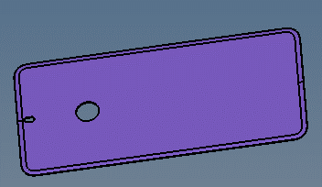
2 | 857-tp-1 | 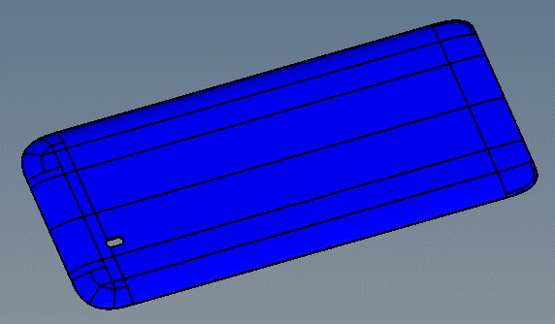
3 | 857-tp-2 | 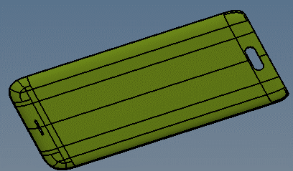
4 | 878-tp-1 | 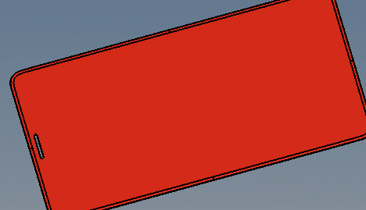
5 | 902-tp-1 | 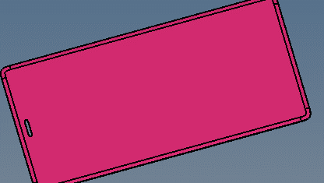
6 | 907-tp-1 | 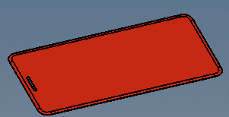
7 | 907-tp-2
8 | 922-tp-1 | 
9 | 976-tp-1
10 | 989-tp-1
11 | 1047-tp-1
12 | 1494-tp-1 | 
13 | 2071-tp-1 | 
14 | 2076-tp-1
15 | 8643-tp-1

片状结构
序号 | 部件名称 | 截图
1 | 857-flat-1 | 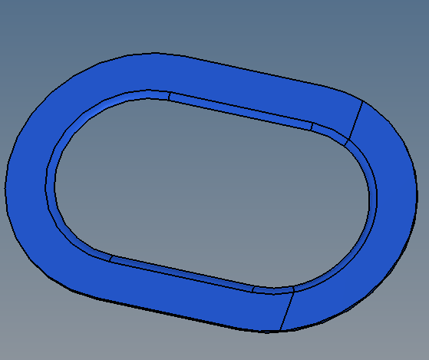
2 | 902-flat-1 | 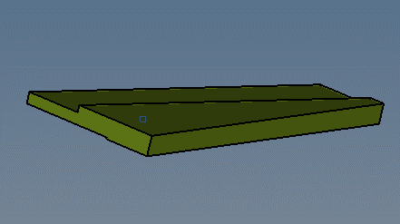
3 | 902-flat-2 | 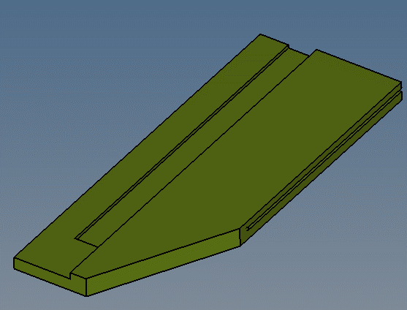
4 | 1328-flat-1 | 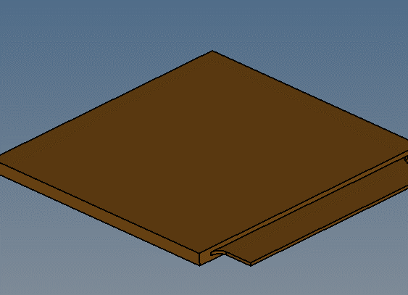
5 | 2076-flat-1 | 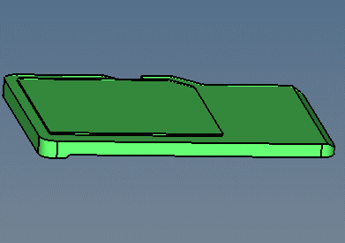
6 | 8362-flat-1 | 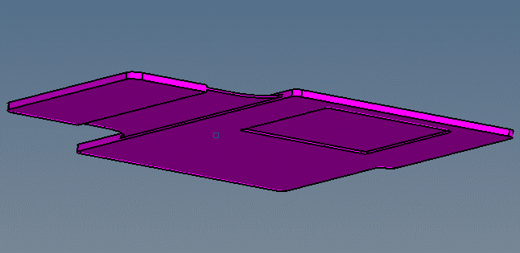
7 | 8362-flat-2 | 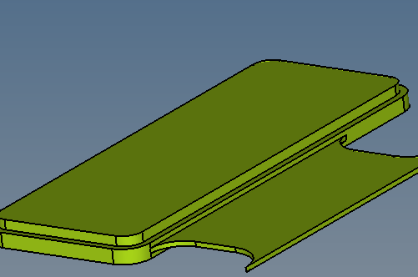
8 | 8463-glue-2 | 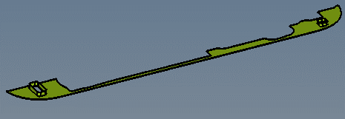
9 | 1494-sg-1 | 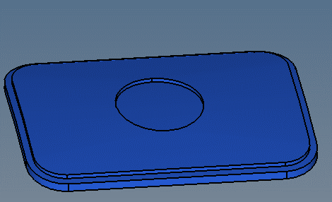
10 | 1626-sg-1 | 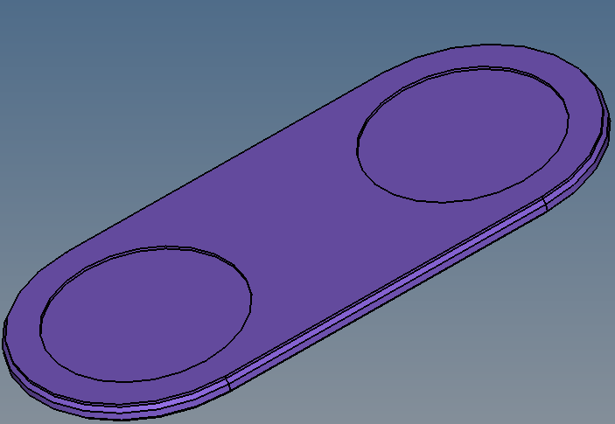
11 | 1556-glue-1 | 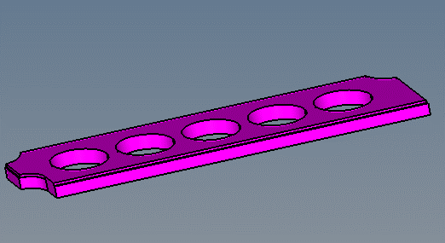
12 | 989-glue-2 | 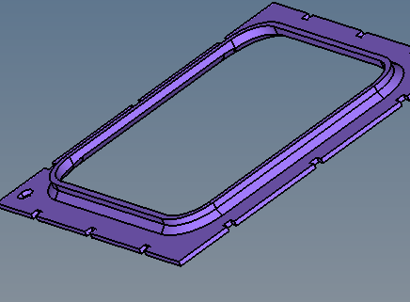
13 | 1471-glue-2 | 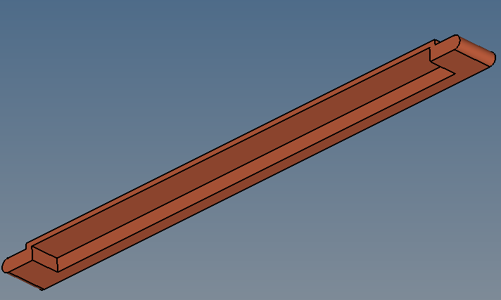

钢片
序号 | 部件名称 | 截图
1 | 989-flat-3 | 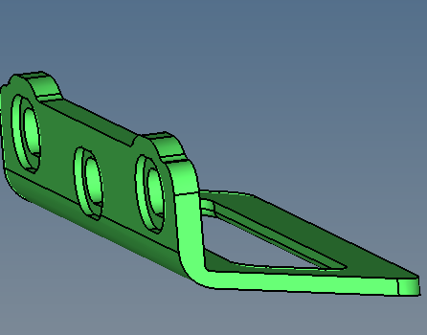
2 | 2071-flat-1 | 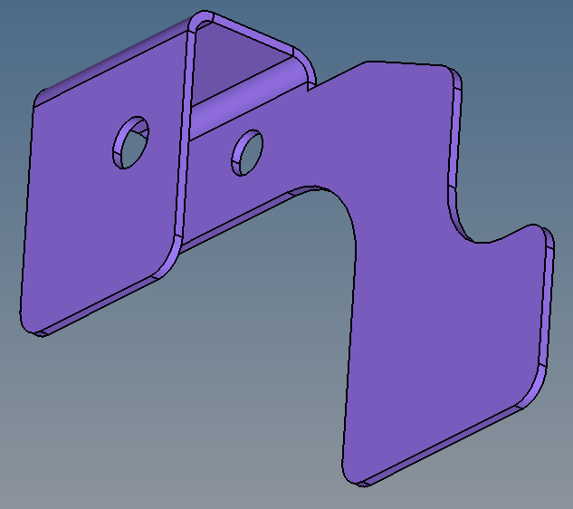
3 | 8336-flat-1 | 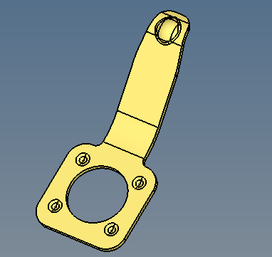
4 | 787-steel-1 | 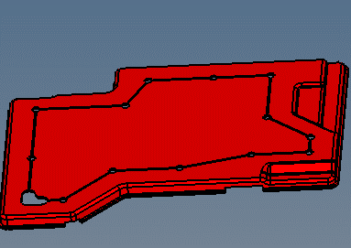
5 | 797-steel-1 | 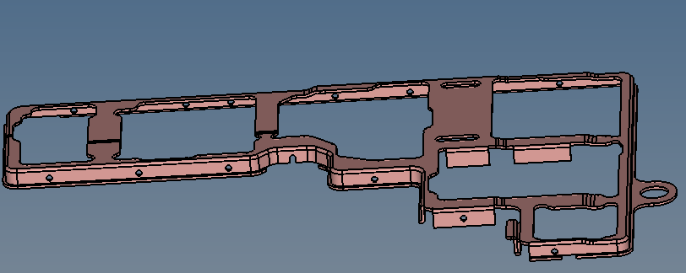
6 | 797-steel-2 | 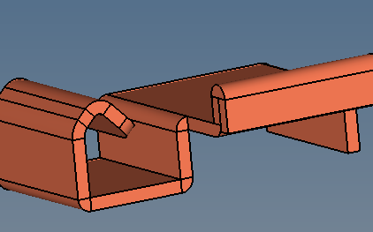
7 | 797-steel-3 | 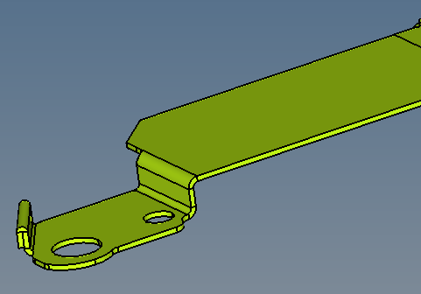
8 | 797-steel-4 | 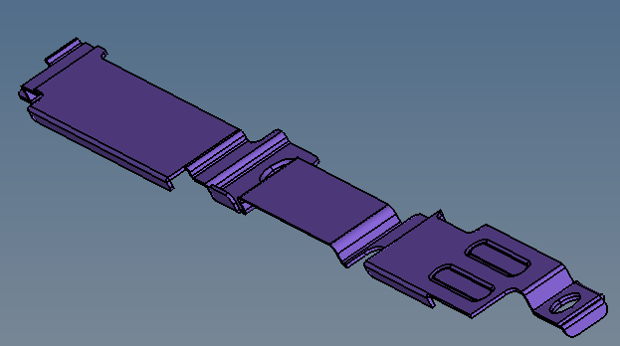
9 | 797-steel-5 | 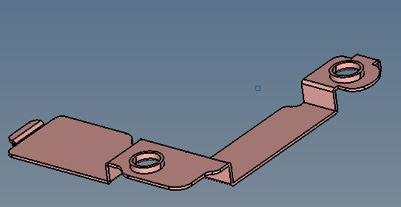
10 | 802-steel-1 | 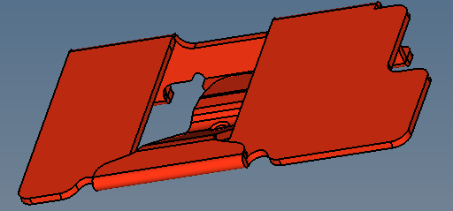
11 | 857-steel-1 | 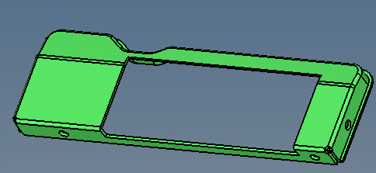
12 | 902-steel-1 | 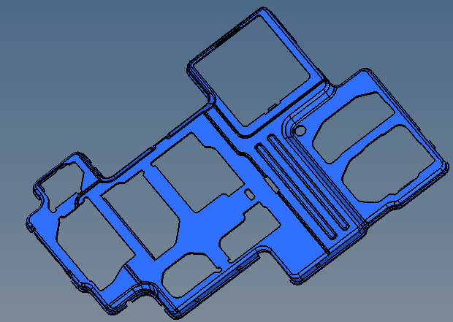
13 | 902-steel-2 | 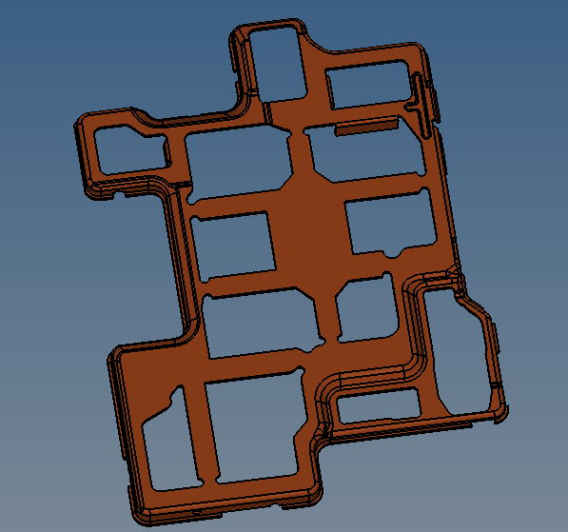
14 | 902-steel-3 | 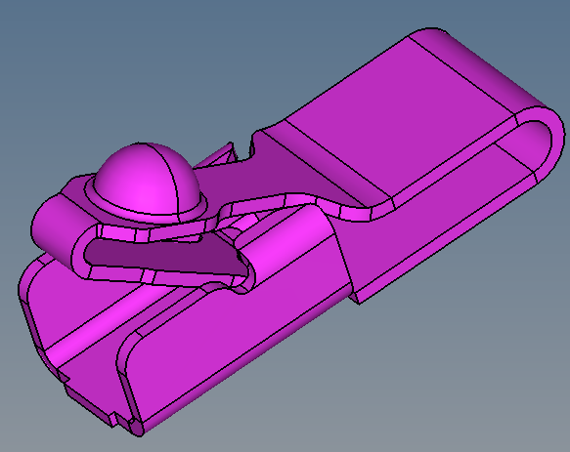
15 | 922-steel-1 | 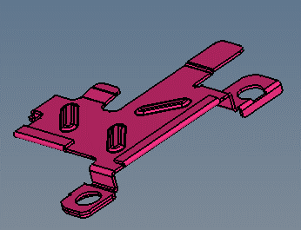
16 | 922-steel-2 | 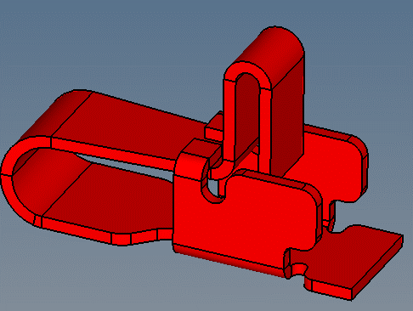
17 | 922-steel-3 | 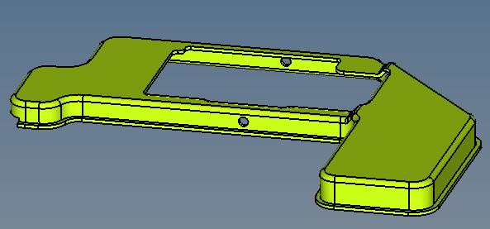
18 | 976-steel-1 | 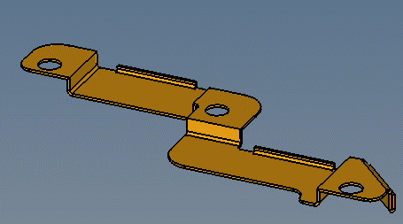
19 | 976-steel-2 | 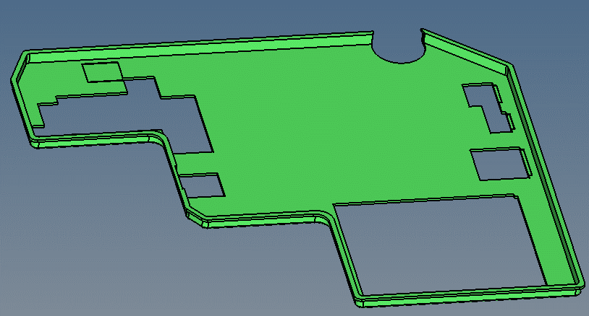
20 | 976-steel-3 | 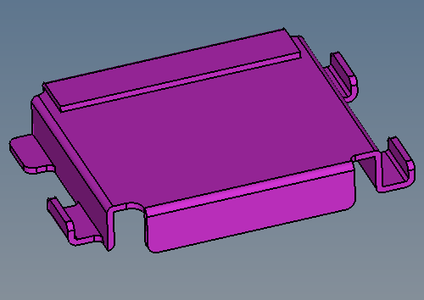
21 | 989-steel-3 | 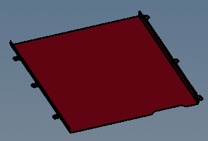
22 | 1013-steel-1 | 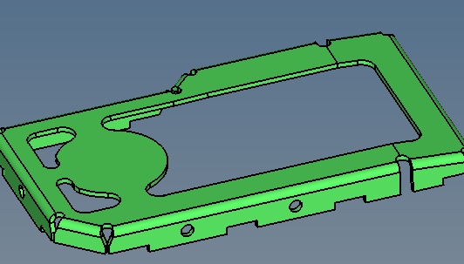
23 | 1013-steel-2 | 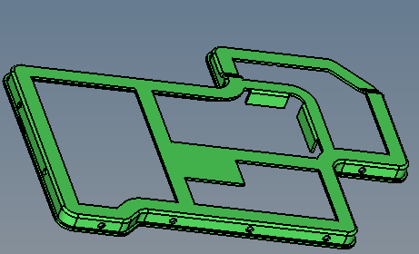
24 | 1471-steel-1 | 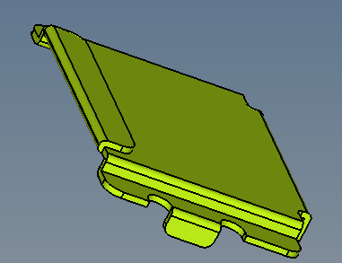
25 | 8463-steel-1 | 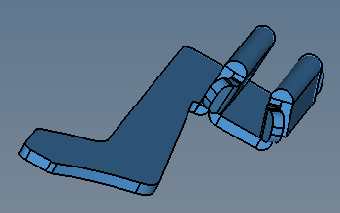

小玻璃
序号 | 部件名称 | 截图
1 | 787-flat-5 | 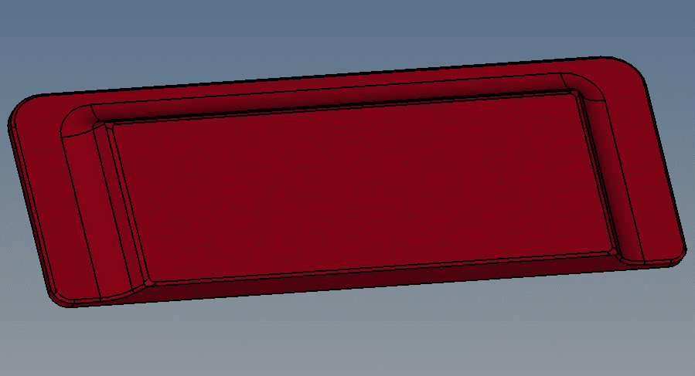
2 | 787-flat-6 | 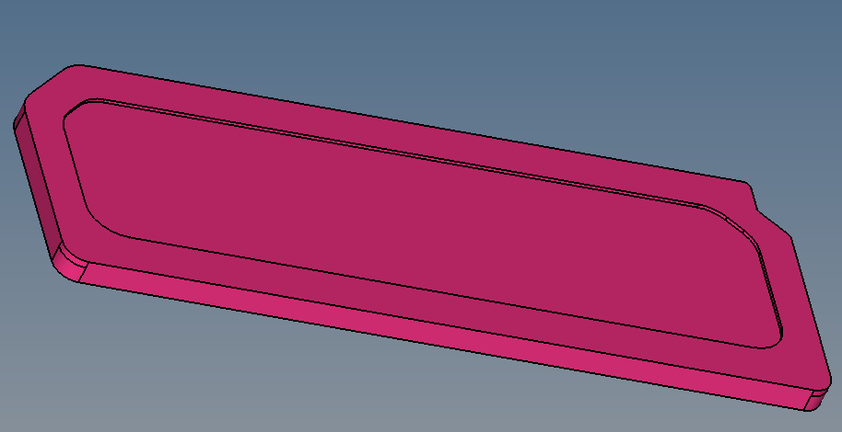
3 | 8336-flat-2 | 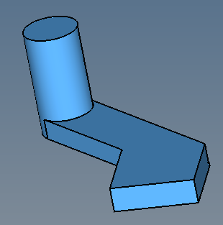

不规则点胶
序号 | 部件名称 | 截图
1 | 787-flat-3 | 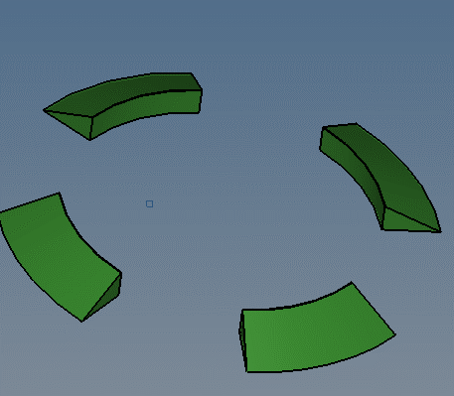
2 | 787-flat-4 | 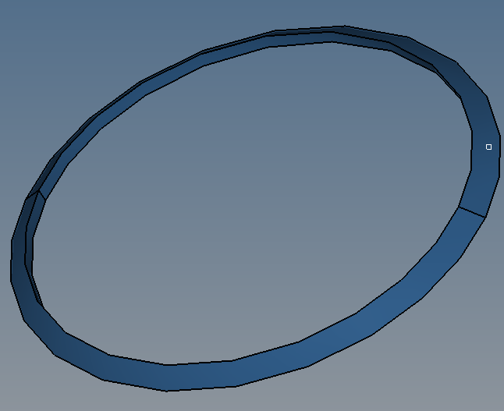
3 | 787-flat-7 | 
4 | 787-flat-8
5 | 989-flat-1 | 
6 | 989-flat-2 | 
7 | 8362-flat-3 | 
8 | 787-glue-1 |  
9 | 787-flat-2 | 
10 | 797-glue-2 | 
11 | 902-glue-2 | 
15 | 1626-glue-2 | 
16 | 2071-glue-1 | 
17 | 8362-glue-2 | 
18 | 8362-glue-3 | 

混合网格
序号 | 部件名称 | 截图
1 | cover | 
2 | gangpian1 | 
3 | gangpian2 | 
4 | glass | 
5 | mix | 

